【様式１】申請書
【様式１】
地域の観光資源充実のための環境整備推進事業（地域資源の観光活用に係る調査）事業計画 申請書

 | 必要経費（自動計算） |  |  | ¥0

 | 事業名
①申請時点の実施体制 | 申請事業者 | 事業者名 |  |  |  | DMO |  | 代表者名（役職）
 |  | 郵便番号 |  |  |  |  |  | 所在地
 |  | 担当部局 |  |  |  |  |  | 担当者名
 |  | 電話番号（担当者） |  |  |  |  |  | メール（担当者）
 | 申請者の規約等 ※申請者が協議会の場合、記載 |  | 目的
 |  |  | 事業内容
 |  |  | 活動地域
 |  |  | 事務処理及び会計処理の方法
 | 連携事業者① | 事業者名 |  |  |  | DMO |  | 代表者名（役職）
 |  | 郵便番号 |  |  |  |  |  | 所在地
 |  | 担当部局 |  |  |  |  |  | 担当者名
 |  | 電話番号（担当者） |  |  |  |  |  | メール（担当者）
 | 連携事業者② | 事業者名 |  |  |  | DMO |  | 代表者名（役職）
 |  | 郵便番号 |  |  |  |  |  | 所在地
 |  | 担当部局 |  |  |  |  |  | 担当者名
 |  | 電話番号（担当者） |  |  |  |  |  | メール（担当者）
 | 連携事業者③ | 事業者名 |  |  |  | DMO |  | 代表者名（役職）
 |  | 郵便番号 |  |  |  |  |  | 所在地
 |  | 担当部局 |  |  |  |  |  | 担当者名
 |  | 電話番号（担当者） |  |  |  |  |  | メール（担当者）
 | 事業実施体制図（図で明記）
 | 事業実施体制の役割分担 |  | 事業者名 |  | 役職 |  | 氏名 |  | 担当する業務
 |  |  |  |  |  |  |  |  | プロジェクトリーダー（必須）

注１ 必要に応じて、欄を追加、拡大して記載ください。ページ数が増えても構いません。
注２ これらの図や写真は観光庁ホームページ等で使用する可能性があるため、公表可能なものを添付してください。
注３ その他の留意点等については、公募要領を参照してください。
注４ プロジェクトリーダーは、申請事業者または連携事業者から必ず設定してください。
注５ DMOの場合、区分を選択してください。
注６ 申請時点で実現可能な実施体制を記載ください。
②事業内容 | 対象地域 (複数の市区町村に跨がる場合は複数記載の上、主となる市区町村に（★）を付してください。） |  |  |  |  |  |  | 市区町村コード |  |  | 全国地方公共団体コード https://www.soumu.go.jp/denshijiti/code.html
 | 調査を実施する地域 |  | 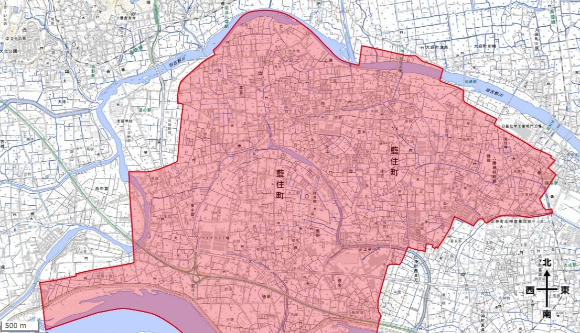 ※地図内で、既存の観光資源を含む、申請者が想定する「地域」を囲ってください
 | 現時点で把握している観光資源 ※必要に応じて行を増やしてご入力ください。 |  | ジャンル（プルダウンから選択）
 |  |  | 地域資源の名称①
 |  |  | 地域資源の概要
 |  |  | ジャンル（プルダウンから選択）
 |  |  | 地域資源の名称②
 |  |  | 地域資源の概要
 | 地域の課題、事業目的の背景
 | 事業内容 |  | ①（ア） |  | ②（ア） |  | ③（ア） |  | ④（ア） | ⑤（ア） | 公募要領の「Ⅱ．募集内容等」の「2.募集する事業内容 」で該当する項目に〇を記載。
 |  |  | ①（イ） |  | ②（イ） |  | ③（イ） |  | ④（イ） | ⑤（イ）
 |  |  | ①（ウ） |  | ②（ウ） |  | ③（ウ） |  | ④（ウ） | ⑤（ウ）
 |  |  | ①（エ） |  | ②（エ） |  |  |  | ④（エ）
 |  |  | ①（オ） |  |  |  |  |  | ④（オ）
 |  |  | ＜①（オ）の内容＞ |  | ＜②（エ）の内容＞ |  | ＜③（ウ）の内容＞ |  | ＜④（オ）の内容＞ | ＜⑤（ウ）の内容＞

 |  |  | ＜具体的な事業内容＞

 | 本事業における達成目標 |  | ・本事業を通して、実現したいビジョンや目標、観光まちづくりの推進に向けた地域のあるべき姿等を記載してください。 （例）地域における観光まちづくり体制の方向性確立、地域における面的な資源活用によるストーリーの確立、地域における観光まちづくり計画の策定 等
 | 想定するターゲット層
 | ターゲット層の設定理由
 | 観光に関する先行調査、市場調査 ※該当がある場合は、ご記入ください。 |  | 調査事業名等 |  |  |  |  | 調査報告書

 | 本事業の事業計画の概要に含まれる取組について、交付を受けた国等の補助金又は委託費等 （申請中の案件を含む） ※該当がある場合は、ご記入ください。 |  | 事業名及び事業概要
 |  |  | 事業実施者 （国・独法・地方自治体等）
 |  |  | 実施期間
 |  |  | 補助金額・委託額
 |  |  | 本事業との相違点
 |  |  | 事業成果・実績
③事業の将来性 | 年度 |  | 実施する内容 ※本事業の成果を生かしてどのような取組を推進するか記載してください。
 | 次年度以降の計画 | 令和9年度
 |  | 令和10年度
 |  | 令和11年度

